申請様式-2 (記入例)
 |  |  |  |  |  |  |  |  |  |  |  | 記 入 例

行為前後の土地利用区分面積表 |  |  |  |  |  |  |  |  |  |  |  |  |  |  |  |  |  |  |  |  |  |  |  |  |  |  | 申請様式-2
 |  |  |  |  |  |  | 事業区域位置：○○市○○町○○101番地，102番地，103番地

事業区域に含まれるすべての地番を記入してください。
行為前 |  |  |  |  |  |  | 行為後
土地利用形態区分 |  |  |  |  | 流出 係数 | 面積 （ha） | 計 | 面積（ha）
 |  |  |  |  |  |  |  | 宅地等に該当する土地 |  |  |  |  |  |  |  |  |  | 宅地等以外の土地 |  |  |  |  |  |  |  |  |  | その他
 |  |  |  |  |  |  |  | 告示別表１ |  |  |  |  |  |  |  |  |  | 告示別表２ |  | 告示別表３ |  |  | 告示別表４
 |  |  |  |  |  |  |  | ① | ② | ③ | ④ | ⑤ | ⑤ | ⑥ | ⑥ | ⑦ | ⑦ | ⑧ | ⑨ | ⑩ | ⑪ | ⑫ | ⑬ | ⑭ | ⑮ | ⑯ | ⑰
現況（行為前）土地利用形態ごとの面積（ha）を入力してください。
なお，面積は小数点以下４桁までの表示とします。
自動計算
 |  |  |  |  |  |  |  | 宅地 | 池沼 | 水路 | ため池 | 道路 (法面有) | 道路 (法面無) | 鉄道 線路 (法面有) | 鉄道 線路 (法面無) | 飛行場 (法面有) | 飛行場 (法面無) | コンク リート等 (法面除) | コンク リート等 (法面) | ゴルフ場 | 運動場類 | 締固め られた 土地 | 山地 | 人工 植生 法面 | 林地・ 原野類 | 耕地 | 締固め られて いない 土地
 |  |  |  |  |  |  |  | 0.90 | 1.00 | 1.00 | 1.00 | 0.90 |  | 0.90 |  | 0.90 |  | 0.95 | 1.00 | 0.50 | 0.80 | 0.50 | 0.30 | 0.40 | 0.20 | 0.20 | 0.20
現況（行為前）土地利用形態ごとに整理された計画（行為後）土地利用面積を入力してください。
なお，面積は小数点以下４桁までの表示とし，計が行為前面積と必ず等しくなるようにしてください。
法面を有する場合は，加重平均により算出した流出係数を入力してください。
 | 宅地等に該当する土地 | 告示別表１ | ① | 宅地 | 0.90 | 0.0300 | 0.0300 | 0.0300
 |  |  | ② | 池沼 | 1.00 |  | 0.0000
 |  |  | ③ | 水路 | 1.00 |  | 0.0000
 |  |  | ④ | ため池 | 1.00 |  | 0.0000
 |  |  | ⑤ | 道路（法面を有しないもの） | 0.90 | 0.0050 | 0.0050 | 0.0050
 |  |  | ⑤ | 道路（法面を有するもの） |  |  | 0.0000
法面を有する場合は，加重平均により算出した流出係数を入力してください。
 |  |  | ⑥ | 鉄道線路（法面を有しないもの） | 0.90 |  | 0.0000
 |  |  | ⑥ | 鉄道線路（法面を有するもの） |  |  | 0.0000
 |  |  | ⑦ | 飛行場（法面を有しないもの） | 0.90 |  | 0.0000
 |  |  | ⑦ | 飛行場（法面を有するもの） |  |  | 0.0000
自動計算
 |  | 小 計 |  |  |  | 0.0350 | 0.0350 | 0.0350 | 0.0000 | 0.0000 | 0.0000 | 0.0000 | 0.0000 | 0.0000 | 0.0000 | 0.0000 | 0.0000 | 0.0000 | 0.0000 | 0.0000 | 0.0000 | 0.0000 | 0.0000 | 0.0000 | 0.0000 | 0.0000 | 0.0000 | 0.0000 | 0.0000
 | 宅地等以外の土地 | 告示 別表２ | ⑧ | コンクリート等の不浸透性の材料により覆われた土地（法面を除く） | 0.95 |  | 0.0000
黄色に着色したセルが，雨水浸透阻害行為に該当する面積です。（記入例用に着色したもので，申請時には着色不要）
 |  |  | ⑨ | コンクリート等の不浸透性の材料により覆われた法面 | 1.00 |  | 0.0000
 |  | 告示別表３ | ⑩ | ゴルフ場（雨水を排除するための排水施設を伴うものに限る） | 0.50 |  | 0.0000
 |  |  | ⑪ | 運動場その他これに類する施設（雨水を排除するための排水施設を伴うものに限る） | 0.80 |  | 0.0000
 |  |  | ⑫ | ローラーその他これに類する建設機械を用いて締め固められた土地 | 0.50 |  | 0.0000
 |  | 告示別表４ | ⑬ | 山地 | 0.30 |  | 0.0000
 |  |  | ⑭ | 人工的に造成され植生に覆われた法面 | 0.40 |  | 0.0000
 |  |  | ⑮ | 林地，原野 | 0.20 | 0.0900 | 0.0900 | 0.0900
 |  |  | ⑯ | 耕地 | 0.20 | 0.1400 | 0.1400 | 0.0600 |  |  |  |  |  |  |  |  |  |  |  |  | 0.0800
 |  |  | ⑰ | ローラーその他これに類する建設機械を用いて締め固められていない土地 | 0.20 |  | 0.0000
自動計算
 |  | 小 計 |  |  |  | 0.2300 | 0.2300 | 0.1500 | 0.0000 | 0.0000 | 0.0000 | 0.0000 | 0.0000 | 0.0000 | 0.0000 | 0.0000 | 0.0000 | 0.0000 | 0.0000 | 0.0000 | 0.0800 | 0.0000 | 0.0000 | 0.0000 | 0.0000 | 0.0000 | 0.0000 | 0.0000 | 0.0000
行為前後の面積の計が必ず等しくなるようにしてください。
 | その他 |  |  |  |  |  | 0.0000
 |  |  |  |  |  |  | 0.0000
自動計算
合 計 |  |  |  |  |  | 0.2650 | 0.2650 | 0.1850 | 0.0000 | 0.0000 | 0.0000 | 0.0000 | 0.0000 | 0.0000 | 0.0000 | 0.0000 | 0.0000 | 0.0000 | 0.0000 | 0.0000 | 0.0800 | 0.0000 | 0.0000 | 0.0000 | 0.0000 | 0.0000 | 0.0000 | 0.0000 | 0.0000
自動計算
平均流出係数 |  |  |  |  |  | 0.292 | 0.870
 |  |  |  |  |  |  |  |  |  |  |  |  |  |  |  |  |  |  |  |  |  |  |  |  |  |  | ※0.1ha（1,000㎡）以上の 場合，許可が必要（要申請）
自動計算
雨水浸透阻害行為の該当面積（ha） |  |  |  |  |  |  |  | 0.1500 | 0.0000 | 0.0000 | 0.0000 | 0.0000 | 0.0000 | 0.0000 | 0.0000 | 0.0000 | 0.0000 | 0.0000 | 0.0000 | 0.0000 | 0.0800 | 0.0000 | ⇒ | 計 | 0.2300ha
自動計算

 |  |  |  |  |  |  |  | 0.90 | 1.00 | 1.00 | 1.00 | 0.90

申請様式-4（調整池容量計算システム結果を貼り付けて作成）
 | 政令第９条第１項に規定する技術的基準に適合することを証する書類 |  |  |  |  |  |  |  |  |  |  |  |  |  | 申請様式-4

流出抑制施設諸元

 | 調整池諸元 |  |  |  |  | 浸透施設諸元 |  |  |  |  |  |  | 空隙貯留量諸元
 | 放流口径（2段オリフィスの場合は，上・下段の雨諸元を記載） |  |  |  |  | 浸透能力 |  | m3/s |  |  |  |  | 空隙貯留量 |  | m3
 |  |  | 下段 | 上段（２段オリフィスの場合）
 | 放流口形状 | 形状 | 円形 |  |  | 【浸透マス】 | 単位設計浸透能（ｍ3/ｈｒ/個） |  | 設置数量 （個） | 影響係数 |  |  | 【浸透マス】 | 体積 （ｍ3） | 空隙率 （％）
 |  | 直径 | 0.110 |  |  |  | 比浸透量（㎡） | 飽和透水係数 （m/hr） |  | （1） | （2） | （3）
 |  | 高さ | － |  |  |  |  |  |  | 内容（１） | 内容（２） | 内容（３）
 |  | 幅 | － |  |  | 1 |  |  |  | 1.00 | 1.00 | 1.00 | 1
 | 管底位置（池底から） |  | 0.000 |  |  | 2 |  |  |  | 1.00 | 1.00 | 1.00 | 2
 |  |  |  |  |  | 3 |  |  |  | 1.00 | 1.00 | 1.00 | 3
 | 調整池諸元 |  | ポンプ諸元(ポンプ排水を用いた場合) |  |  | 4 |  |  |  | 1.00 | 1.00 | 1.00 | 4
 | Ｈ | Ｖ | Ｈ | Q |  | 5 |  |  |  | 1.00 | 1.00 | 1.00 | 5
 | 0.000 | 0.00 |  |  |  | 6 |  |  |  | 1.00 | 1.00 | 1.00 | 6
 | 1.000 | 120.00 |  |  |  | 7 |  |  |  | 1.00 | 1.00 | 1.00 | 7
 |  |  |  |  |  | 8 |  |  |  | 1.00 | 1.00 | 1.00 | 8
 |  |  |  |  |  | 9 |  |  |  | 1.00 | 1.00 | 1.00 | 9
 |  |  |  |  |  | 10 |  |  |  | 1.00 | 1.00 | 1.00 | 10

 |  |  |  |  |  | 【浸透トレンチ】 | 単位設計浸透能（ｍ3/ｈｒ/m） |  | 設置数量 （ｍ） | 影響係数 |  |  | 【浸透トレンチ】 | 体積 （ｍ3） | 空隙率 （％）
 |  |  |  |  |  |  | 比浸透量（㎡） | 飽和透水係数 （m/hr） |  | （1） | （2） | （3）
 |  |  |  |  |  |  |  |  |  | 内容（１） | 内容（２） | 内容（３）
 |  |  |  |  |  | 1 |  |  |  | 1.00 | 1.00 | 1.00 | 1
 |  |  |  |  |  | 2 |  |  |  | 1.00 | 1.00 | 1.00 | 2
 |  |  |  |  |  | 3 |  |  |  | 1.00 | 1.00 | 1.00 | 3
 |  |  |  |  |  | 4 |  |  |  | 1.00 | 1.00 | 1.00 | 4
 |  |  |  |  |  | 5 |  |  |  | 1.00 | 1.00 | 1.00 | 5
 |  |  |  |  |  | 6 |  |  |  | 1.00 | 1.00 | 1.00 | 6
 |  |  |  |  |  | 7 |  |  |  | 1.00 | 1.00 | 1.00 | 7
 |  |  |  |  |  | 8 |  |  |  | 1.00 | 1.00 | 1.00 | 8
 |  |  |  |  |  | 9 |  |  |  | 1.00 | 1.00 | 1.00 | 9
 |  |  |  |  |  | 10 |  |  |  | 1.00 | 1.00 | 1.00 | 10

 |  |  |  |  |  | 【透水性舗装】 | 単位設計浸透能（ｍ3/ｈｒ/㎡） |  | 設置数量 （㎡） | 影響係数 |  |  | 【透水性塗装】 | 体積 （ｍ3） | 空隙率 （％）
 |  |  |  |  |  |  | 比浸透量（㎡） | 飽和透水係数 （m/hr） |  | （1） | （2） | （3）
 |  |  |  |  |  |  |  |  |  | 内容（１） | 内容（２） | 内容（３）
 |  |  |  |  |  | 1 |  |  |  | 1.00 | 1.00 | 1.00 | 1
 |  |  |  |  |  | 2 |  |  |  | 1.00 | 1.00 | 1.00 | 2
 |  |  |  |  |  | 3 |  |  |  | 1.00 | 1.00 | 1.00 | 3
 |  |  |  |  |  | 4 |  |  |  | 1.00 | 1.00 | 1.00 | 4
 |  |  |  |  |  | 5 |  |  |  | 1.00 | 1.00 | 1.00 | 5
 |  |  |  |  |  | 6 |  |  |  | 1.00 | 1.00 | 1.00 | 6
 |  |  |  |  |  | 7 |  |  |  | 1.00 | 1.00 | 1.00 | 7
 |  |  |  |  |  | 8 |  |  |  | 1.00 | 1.00 | 1.00 | 8
 |  |  |  |  |  | 9 |  |  |  | 1.00 | 1.00 | 1.00 | 9
 |  |  |  |  |  | 10 |  |  |  | 1.00 | 1.00 | 1.00 | 10

 |  |  |  |  |  | 【その他】 | 単位設計浸透能（ｍ3/ｈｒ/単位） |  | 設置数量 （単位） | 影響係数 |  |  | 【その他】 | 体積 （ｍ3） | 空隙率 （％）
 |  |  |  |  |  |  | 比浸透量（㎡） | 飽和透水係数 （m/hr） |  | （1） | （2） | （3）
 |  |  |  |  |  |  |  |  |  | 内容（１） | 内容（２） | 内容（３）
 |  |  |  |  |  | 1 |  |  |  | 1.00 | 1.00 | 1.00 | 1
 |  |  |  |  |  | 2 |  |  |  | 1.00 | 1.00 | 1.00 | 2
 |  |  |  |  |  | 3 |  |  |  | 1.00 | 1.00 | 1.00 | 3
 |  |  |  |  |  | 4 |  |  |  | 1.00 | 1.00 | 1.00 | 4
 |  |  |  |  |  | 5 |  |  |  | 1.00 | 1.00 | 1.00 | 5
 |  |  |  |  |  | 6 |  |  |  | 1.00 | 1.00 | 1.00 | 6
 |  |  |  |  |  | 7 |  |  |  | 1.00 | 1.00 | 1.00 | 7
 |  |  |  |  |  | 8 |  |  |  | 1.00 | 1.00 | 1.00 | 8
 |  |  |  |  |  | 9 |  |  |  | 1.00 | 1.00 | 1.00 | 9
 |  |  |  |  |  | 10 |  |  |  | 1.00 | 1.00 | 1.00 | 10

 | 調節計算結果

 |  | 最大流入量（行為後） | 0.000000 | m3/s
 |  | 最大放流量 | 0.024473 | m3/s | ＜ | 許容放流量 | 0.000000 | m3/s | ※最大放流量についてシステムから貼り付け

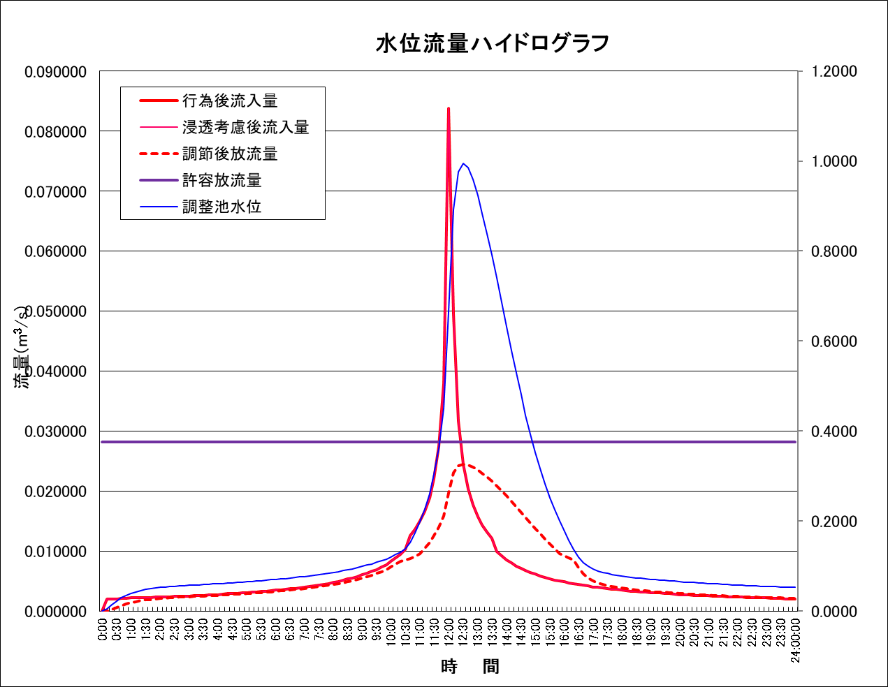
 |  |  |  |  |  |  |  |  | ※水位流量ハイドログラフについて，システムから貼り付け

